Gráficos
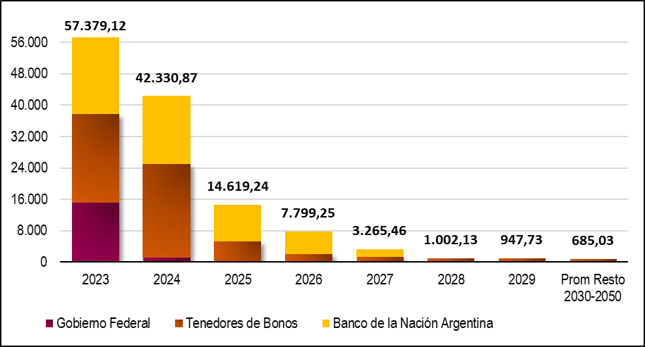
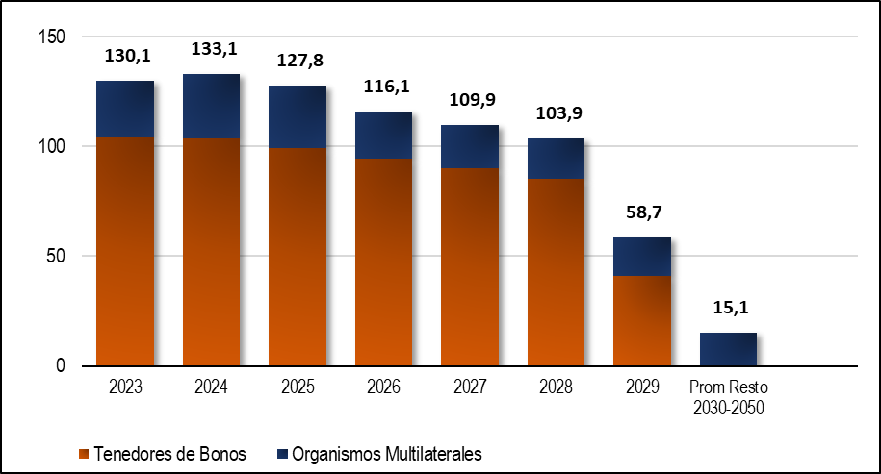
GRÁFICOS

COMPOSICIÓN DE LA DEUDA PÚBLICA POR TASA DE INTERÉS | COMPOSICIÓN DE LA DEUDA PÚBLICA POR MONEDA
% del Total | % del Total

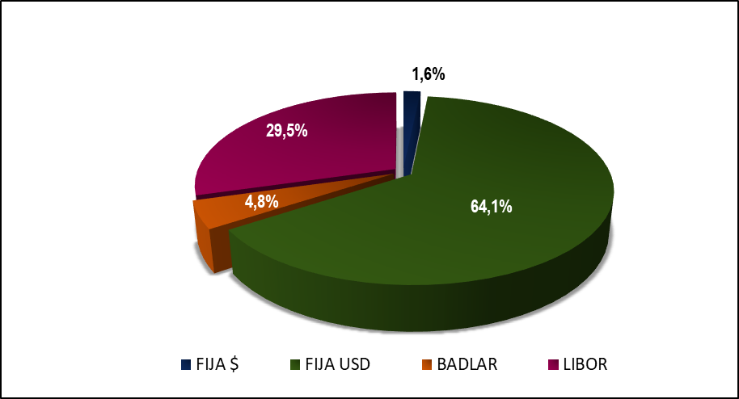
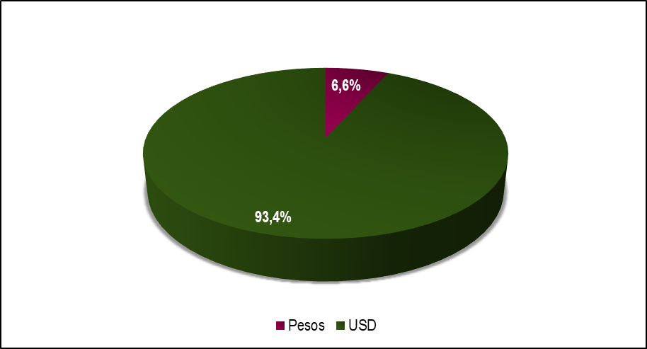

PERFIL DE VENCIMIENTO DEUDA PÚBLICA EN PESOS | PERFIL DE VENCIMIENTO DEUDA PÚBLICA EN DÓLARES
Millones de $ | Millones de USD
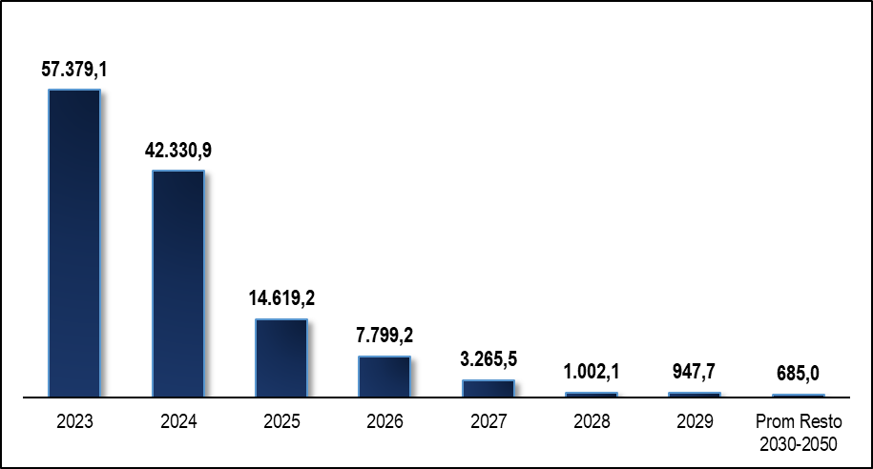
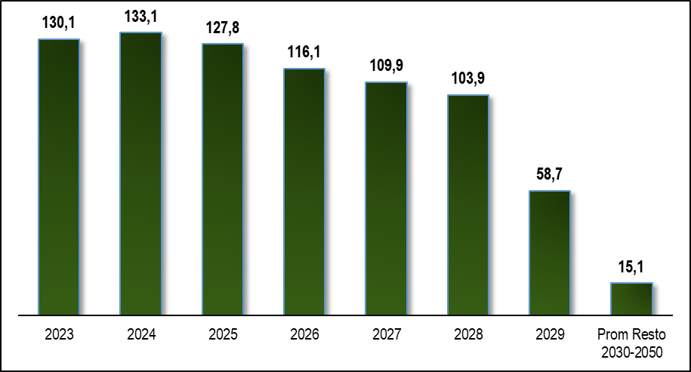

PERFIL DE VENCIMIENTOS DEUDA PÚBLICA EN PESOS POR TIPO DE SERVICIO | PERFIL DE VENCIMIENTOS DEUDA PÚBLICA EN DÓLARES POR TIPO DE SERVICIO
Millones de $. Capital e Interés como % del servicio total | Millones de USD. Capital e Interés como % del servicio total

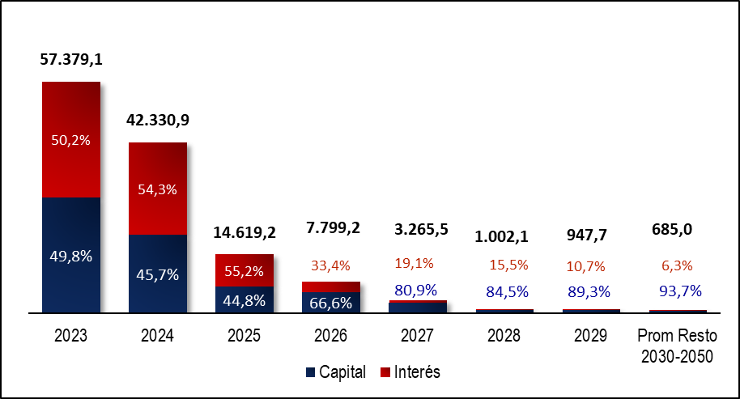
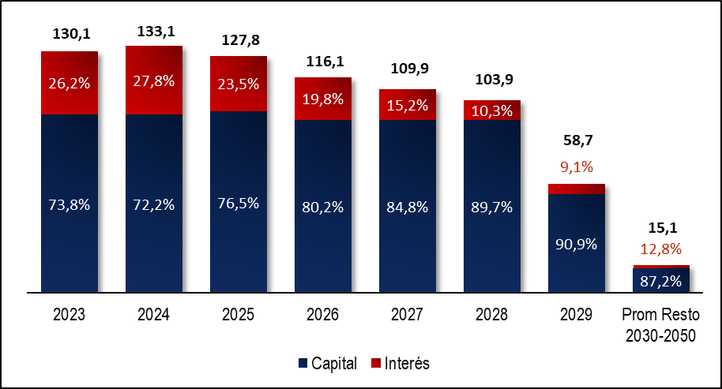

PERFIL DE VENCIMIENTO DEUDA PÚBLICA EN PESOS POR ACREEDOR | PERFIL DE VENCIMIENTO DEUDA PÚBLICA EN DÓLARES POR ACREEDOR
Millones de $ | Millones de USD

Evolución Deuda Total
EVOLUCIÓN STOCK DEUDA CONSOLIDADA Y DEUDA FLOTANTE
En Millones de Especie

 | Mar-14 | Jun-14 | Sep-14 | Dec-14 | Mar-15 | Jun-15 | Sep-15 | Dec-15 | Mar-16 | Jun-16 | Sep-16 | Dec-16 | Mar-17 | Jun-17 | Sep-17 | Dec-17 | Mar-18 | Jun-18 | Sep-18 | Dec-18 | Mar-19 | Jun-19 | Sep-19 | Dec-19 | Mar-20 | Jun-20 | Sep-20 | Dec-20 | Mar-21 | Jun-21 | Sep-21 | Dec-21 | Mar-22 | Jun-22 | Sep-22 | Dec-22 | Mar-23 | Jun-23 | Sep-23 | Dec-23
(1) Deuda Consolidada ADMINISTRACIÓN CENTRAL | 8,781.72 | 8,719.68 | 8,671.31 | 9,251.62 | 8,711.33 | 8,883.30 | 8,777.94 | 14,590.03 | 15,552.77 | 23,183.66 | 24,968.60 | 26,143.37 | 26,357.58 | 32,363.69 | 32,739.97 | 33,066.92 | 35,523.53 | 42,512.10 | 49,897.67 | 48,061.67 | 54,971.13 | 57,477.57 | 70,107.67 | 73,073.39 | 76,873.59 | 81,321.30 | 87,659.72 | 98,086.70 | 105,498.40 | 104,307.61 | 109,501.85 | 118,375.03 | 125,218.25 | 136,288.86 | 152,793.80 | 173,744.05 | 184,002.78 | 217,722.16 | 264,718.18 | 552,742.44
(2) Deuda Flotante ADMINISTRACIÓN CENTRAL | 814.07 | 1,334.77 | 1,606.36 | 2,059.99 | 1,532.23 | 2,787.27 | 3,436.84 | 4,751.35 | 1,748.52 | 1,979.89 | 2,005.68 | 2,713.09 | 1,455.46 | 2,358.15 | 2,403.99 | 3,051.19 | 2,887.47 | 2,566.07 | 2,260.55 | 5,907.52 | 2,465.17 | 4,329.95 | 4,646.94 | 9,439.51 | 3,694.68 | 6,793.20 | 7,216.95 | 15,771.23 | 4,714.84 | 8,017.07 | 12,560.36 | 26,355.93 | 7,068.7 | 12,519.5 | 14,153.6 | 50,923.5 | 16,141.7 | 26,252.6 | 64,142.6 | 71,578.8
(1+2)= (3) Deuda TOTAL ADMINISTRACIÓN CENTRAL | 9,595.79 | 10,054.45 | 10,277.67 | 11,311.61 | 10,243.56 | 11,670.57 | 12,214.78 | 19,341.37 | 17,301.29 | 25,163.55 | 26,974.28 | 28,856.46 | 27,813.04 | 34,721.85 | 35,143.97 | 36,118.11 | 38,411.01 | 45,078.17 | 52,158.22 | 53,969.19 | 57,436.30 | 61,807.52 | 74,754.61 | 82,512.90 | 80,568.27 | 88,114.50 | 94,876.67 | 113,857.93 | 110,213.24 | 112,324.68 | 122,062.21 | 144,730.96 | 132,286.93 | 148,808.39 | 166,947.42 | 224,667.54 | 200,144.48 | 243,974.75 | 328,860.74 | 624,321.20
(A) (IPC Diciembre 2023) /(IPC Periodo) | 75.288 | 69.166 | 64.998 | 61.366 | 58.408 | 55.127 | 52.293 | 48.945 | 42.949 | 38.717 | 37.078 | 35.272 | 33.205 | 31.508 | 29.984 | 28.257 | 26.497 | 24.368 | 21.360 | 19.140 | 17.115 | 15.632 | 13.888 | 12.430 | 11.532 | 10.953 | 10.181 | 9.138 | 8.093 | 7.293 | 6.674 | 6.061 | 5.222 | 4.451 | 3.647 | 3.112 | 2.557 | 2.064 | 1.533 | 1.000
(3) x (A) = Deuda TOTAL ADMINISTRACIÓN CENTRAL medida en PESOS de Diciembre de 2023 | 722,446.38 | 695,429.90 | 668,029.25 | 694,145.87 | 598,309.40 | 643,364.52 | 638,741.73 | 946,655.59 | 743,077.37 | 974,262.61 | 1,000,144.22 | 1,017,817.93 | 923,540.85 | 1,094,010.44 | 1,053,747.01 | 1,020,581.98 | 1,017,783.08 | 1,098,476.71 | 1,114,098.32 | 1,032,949.38 | 983,015.07 | 966,196.38 | 1,038,201.94 | 1,025,657.38 | 929,112.63 | 965,092.09 | 965,924.25 | 1,040,486.65 | 891,974.87 | 819,149.75 | 814,644.05 | 877,175.62 | 690,741.27 | 662,352.11 | 608,875.68 | 699,161.94 | 511,802.36 | 503,674.14 | 504,188.93 | 624,321.20
(B) TIPO DE CAMBIO COMUNICACIÓN 3500 BCRA ÚLTIMO DÍA HÁBIL CADA TRIMESTRE | 8.010 | 8.133 | 8.464 | 8.552 | 8.820 | 9.087 | 9.419 | 13.005 | 14.582 | 14.920 | 15.263 | 15.850 | 15.382 | 16.599 | 17.318 | 18.774 | 20.143 | 28.862 | 40.897 | 37.808 | 43.353 | 42.448 | 57.558 | 59.895 | 64.470 | 70.455 | 76.175 | 84.145 | 91.985 | 95.727 | 98.735 | 102.750 | 110.978 | 125.215 | 147.315 | 177.128 | 208.988 | 256.675 | 350.008 | 808.483
(3) / (B) Deuda TOTAL ADMINISTRACIÓN CENTRAL medida en USD | 1,198.01 | 1,236.30 | 1,214.24 | 1,322.69 | 1,161.44 | 1,284.39 | 1,296.80 | 1,487.23 | 1,186.51 | 1,686.57 | 1,767.26 | 1,820.57 | 1,808.18 | 2,091.87 | 2,029.30 | 1,923.82 | 1,906.89 | 1,561.87 | 1,275.36 | 1,427.44 | 1,324.84 | 1,456.07 | 1,298.76 | 1,377.63 | 1,249.71 | 1,250.65 | 1,245.51 | 1,353.12 | 1,198.17 | 1,173.39 | 1,236.26 | 1,408.57 | 1,192.01 | 1,188.42 | 1,133.27 | 1,268.39 | 957.68 | 950.52 | 939.58 | 772.21
(4) Deuda Flotante DESCENTRALIZADAS Y CUENTAS ESPECIALES | 314.47 | 478.86 | 474.58 | 778.13 | 718.73 | 1,298.84 | 1,625.11 | 1,674.59 | 618.91 | 722.13 | 633.77 | 935.87 | 698.35 | 879.26 | 836.88 | 898.69 | 1,153.67 | 1,117.76 | 973.23 | 2,081.86 | 1,166.29 | 1,994.24 | 1,582.17 | 3,973.49 | 1,829.55 | 1,967.27 | 2,306.01 | 4,480.37 | 1,986.78 | 3,455.35 | 3,173.60 | 5,889.66 | 3,272.6 | 4,502.07 | 5,201.91 | 15,849.08 | 6,932.11 | 9,414.14 | 7,973.27 | 26,319.37
(3+4) x (A)= Deuda TOTAL medida en PESOS de Diciembre de 2023 | 746,121.94 | 728,550.98 | 698,876.27 | 741,896.20 | 640,289.25 | 714,965.61 | 723,723.00 | 1,028,617.69 | 769,659.16 | 1,002,221.51 | 1,023,643.05 | 1,050,827.77 | 946,729.78 | 1,121,713.88 | 1,078,839.65 | 1,045,976.14 | 1,048,351.95 | 1,125,714.63 | 1,134,886.47 | 1,072,795.35 | 1,002,975.95 | 997,371.05 | 1,060,175.36 | 1,075,048.95 | 950,210.96 | 986,638.97 | 989,401.39 | 1,081,430.35 | 908,054.26 | 844,348.61 | 835,824.69 | 912,871.28 | 707,829.17 | 682,390.98 | 627,847.60 | 748,484.02 | 529,528.90 | 523,109.18 | 516,413.05 | 650,640.57
Deuda TOTAL/PBG | 7.3% | 7.6% | 7.8% | 8.6% | 6.2% | 7.0% | 7.3% | 11.6% | 7.8% | 11.3% | 12.1% | 13.0% | 9.9% | 12.4% | 12.5% | 12.9% | 9.8% | 11.5% | 13.3% | 13.8% | 10.2% | 10.9% | 13.2% | 14.6% | 10.9% | 11.9% | 12.8% | 15.4% | 9.5% | 9.6% | 10.5% | 12.4% | 6.0% | 6.7% | 7.6% | 10.2%

DEUDA TOTAL ADMINISTRACIÓN CENTRAL MEDIDA EN TÉRMINOS REALES Y EN DÓLARES Deuda en Millones de $ de Dic-23 (Eje Izq.) y en Millones de USD (Eje Der.) Fuente: DGDP, BCRA, DEIE

